住宅
数据不符&系统BUG待处理问题清单
序号 | 测试问题模块 | 问题详细描述 | 测试人 | 处理人 | 是否解决 | 问题截图 | 备注
1 | 风险房源 | ①缺少域外这条数据；②货值页签取数不对 |  |  |  |  | 组织表不全，上线的时候会确定一版最新最全的
2 | 可用指标批复 | 数据有问题
3 | 可用指标批复 | 区域和事业部的数值一样 |  |  | 是
4 | 可用指标批复 | 取数有问题：应取未确权的数 现在取的是地块面积 |  |  |  | 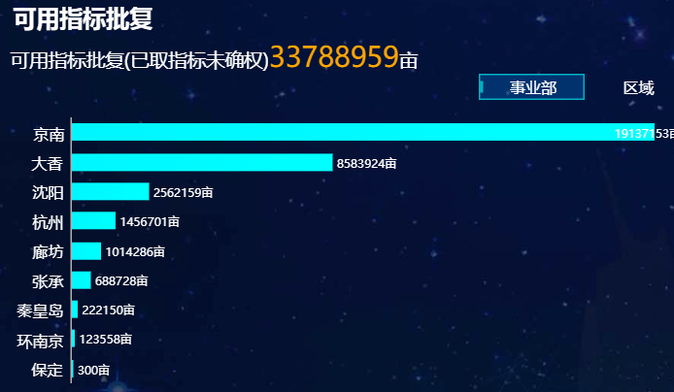 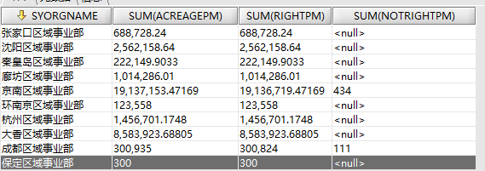
5 | 房源表 | 房源表 未取地地块的事业部ID、分公司名称为空，业态 中业态为空
6 | 风险房源 | 规委会问题与进场问题取数对调 |  |  | 是 | 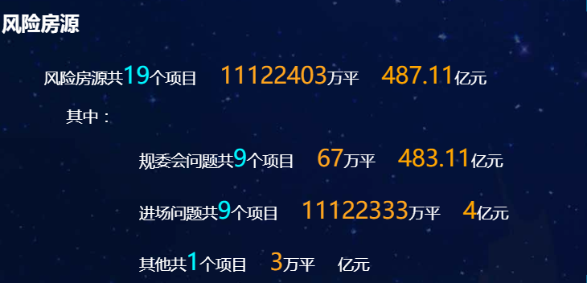
7 | 住宅首页 | 首页的几个穿透按钮，鼠标放上去没有变，但是单击后可以穿透。（chrome） | 涂文浩
 |  | “计划摘牌”无业务数据，但显示了合计值，下面的“年月”去掉 | 涂文浩
8 | 操盘纪律 | 区域操盘纪律未按达标率排序 | 涂文浩
 |  | 区域操盘纪律几种颜色太接近 “前10名/后10名”和“区域/事业部”太近 | 涂文浩
 |  | “标准工期达标分析”的“达标率”应为百分数，取整 | 涂文浩 |  |  | 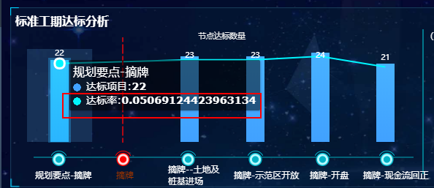
 |  | “标准工期达标分析”的右面部分未显示达标率，也没有排序 没有联动 | 涂文浩
9 | 风险房源 | “其他”改为“其它问题” | 涂文浩
 |  | “面积”、“货值”的单位应随之变化 | 涂文浩
 |  | 堆积图数值问题，坐标轴能否随最大值调整？ | 涂文浩 |  |  | 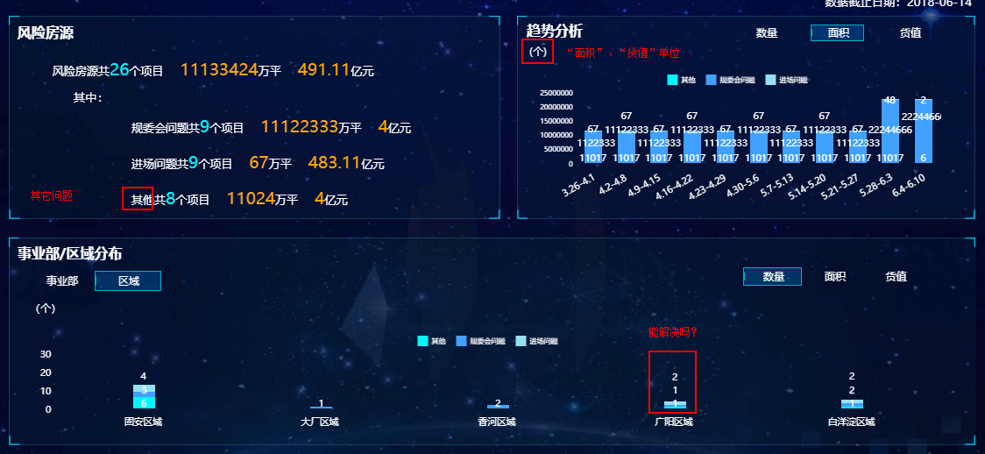
10 | 挂牌土地 | 计容建面：（万元） | 涂文浩
 |  | 比例：百分比 | 涂文浩
 |  | 日期：格式为日期型yyyy/mm/dd | 涂文浩 |  | 是
 |  | “已挂牌未摘牌”选中区域不够 | 涂文浩
11 | 盘点信息 | 需要按照业态得拆行
12 | 盘点信息 | 单位转换的问题，应该是0.96 |  |  | 是

